Feuille de résultat
FEDERATION FRANCAISE DE BILLARD |  |  |  |  | CHAMPIONNATS INDIVIDUELS
C.E.B. C.N.O.S.F. U.M.B. |  |  |  |  | Feuille de transmission des résultats techniques
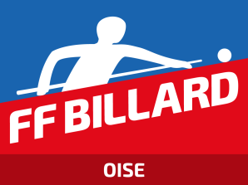
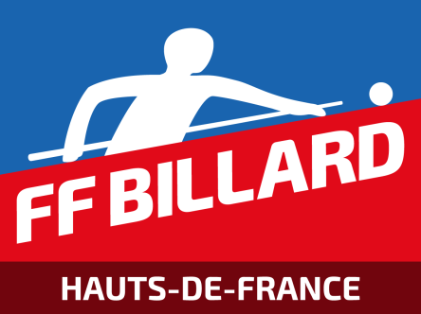
 |  | RESPONSABLE DE LIGUE

Finale Oise
Mode de Jeu |  | CADRE |  | Catégorie |  | REGIONAL 1
Lieu de l'épreuve |  | B.C CREPY EN VALOIS |  | Date |  | 2026-01-24

Classe ment | Nom - Prénom |  | N° de licence |  |  | Pts | Caram bole | Rep rises | M.G. | M.P. | Série

1er | CREDOT GERALD |  | 110380K |  |  | 7 | 320 | 86 | 3.721 | 4.000 | 17
2ème | HENWOOD PHILIPPE |  | 020697B |  |  | 4 | 264 | 53 | 4.981 | 5.714 | 27
3ème | CASTANER GEORGES |  | 020493F |  |  | 4 | 246 | 78 | 3.154 | 3.333 | 22
4ème | LACHOQUE DANIEL |  | 170636Z |  |  | 3 | 256 | 73 | 3.507 | 8.889 | 19
5ème | BLANCHARD THIERRY |  | 102525H |  |  | 2 | 214 | 82 | 2.610 | 0.000 | 20
6ème
7ème
8ème

Les joueurs déclarés forfaits doivent figurer dans ce cadre à la suite
1
2

 | Nom et prénom du responsable de l'épreuve (en capitales) |  |  |  |  |  | CULLATI

Qualité | Directeur de Jeu |  |  |  |  |  | SIGNATURE

TRES IMPORTANT
Cette feuille, dûment remplie, doit être transmise au Responsable de ligue 48 heures au plus tard après la fin de l'épreuve.
Elle doit impérativement être accompagnée du bordereau d'engagement dans la Finale de ligue du joueur qualifié et de son remplaçant.
ATTENTION : Ne pas omettre d'indiquer le n° de licence de chacun des concurrents même déclarés forfaits

